상품제안서
보틀로만 매직에코 밀크보틀 600ml | 상품코드: S23387

 |  |  |  |  |  |  | 02-713-8555 | www.synergygift.co.kr
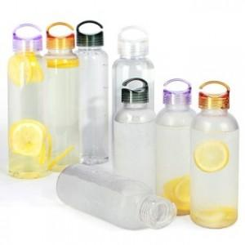

【상세/제작정보】 | <p style="text-align: center; " align="center"><span style="font-size: 14pt;">- 풀컬러인쇄시 시안 범위에 따라 인쇄비 상이합니다. 별도 문의 바랍니다. -</span></p><p style="text-align: center; " align="center">&nbsp;</p><p style="text-align: center; " align="center"><span style="font-size: 14pt;">500ml 제품은 단종입니다.</span></p><p style="text-align: center; " align="center"><span style="font-size: 14pt;">(트라이탄으로 변경됨)</span>​&nbsp;</p>

【인쇄/포장옵션】 | 실크, 풀칼라 / 포장지포장

【공급단가】 | 수량 | 100~ | 300~ | 500~ | 1,000~ | 3,000~
*VAT별도 | 600ml | 2,990원 | 2,820원 | 2,690원 | 2,620원 | 2,570원

【상품 URL】 | https://www.synergygift.co.kr:443/src/goods_detail.php?gdno=23387

